상품제안서
메디넥 목쿠션 마사지기 | 상품코드: F11787

 |  |  |  |  |  |  | 02-412-0044 | www.easy1.co.kr
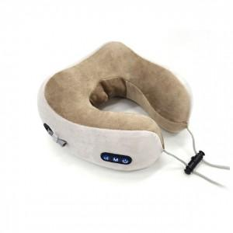

【상세/제작정보】

【인쇄/포장옵션】 | / 별도문의

【공급단가】 | 수량 | 30~ | 50~ | 100~ | 300~ | 500~
*VAT별도 | 단가 | 24,570원 | 24,190원 | 23,620원 | 22,680원 | 21,730원

【상품 URL】 | https://dev.easy1.co.kr:443/src/goods_detail.php?gdno=11787

